【補足】5-2. Authentication概要
5-2 |  | Authentication概要
 |  | 基本的にはWebサイトに沿って進行します。一部注意点のみ下記にしめします。
 | (1) | Firebaseプロジェクト作成・設定
 |  | Firebase プロジェクト作成 ・Googleアカウントを持っていない場合、作成する必要があります。
①「Default Account for Firebase」を選択します。
 |  | 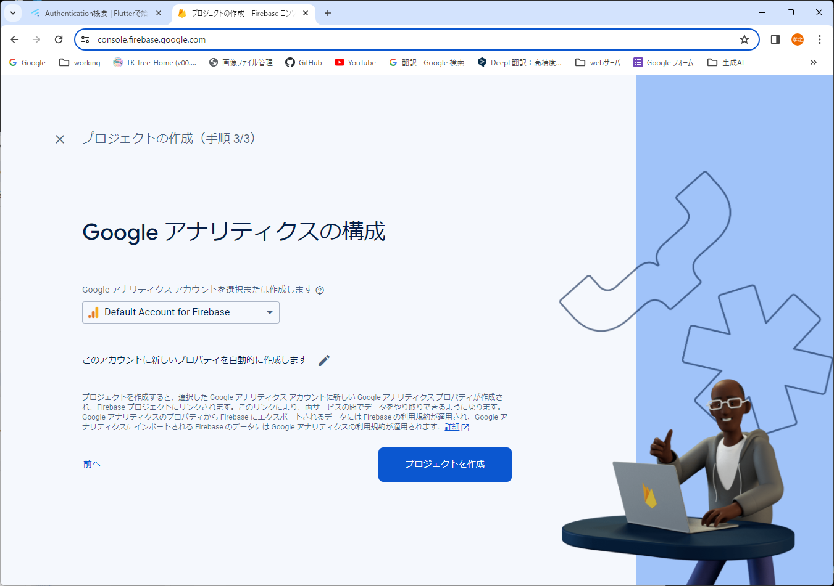
 |  | Authenticationの機能を有効化
①「構築」-「Authentication」を選択します。
②「始める」を選択します。
 |  | 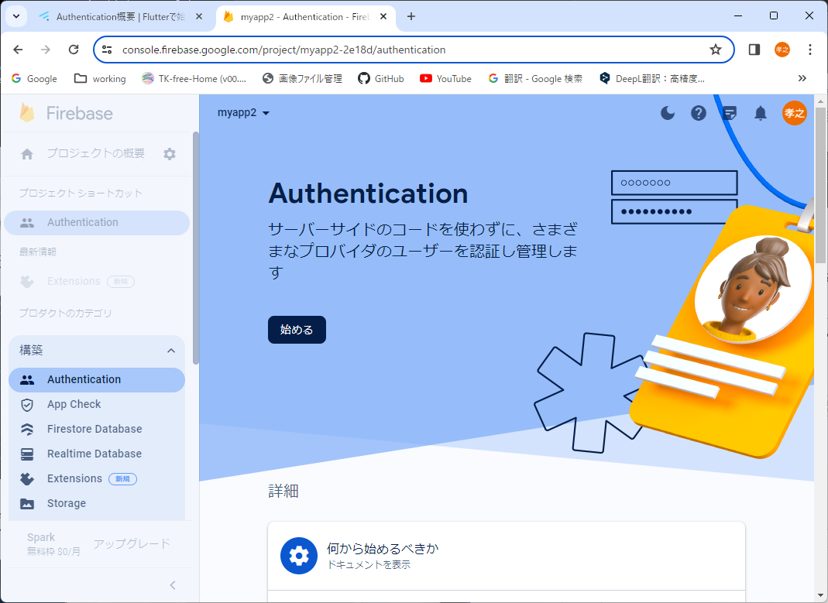
①「ログイン方法」を選択します。
②「メール/パスワード」を選択します。
 |  | 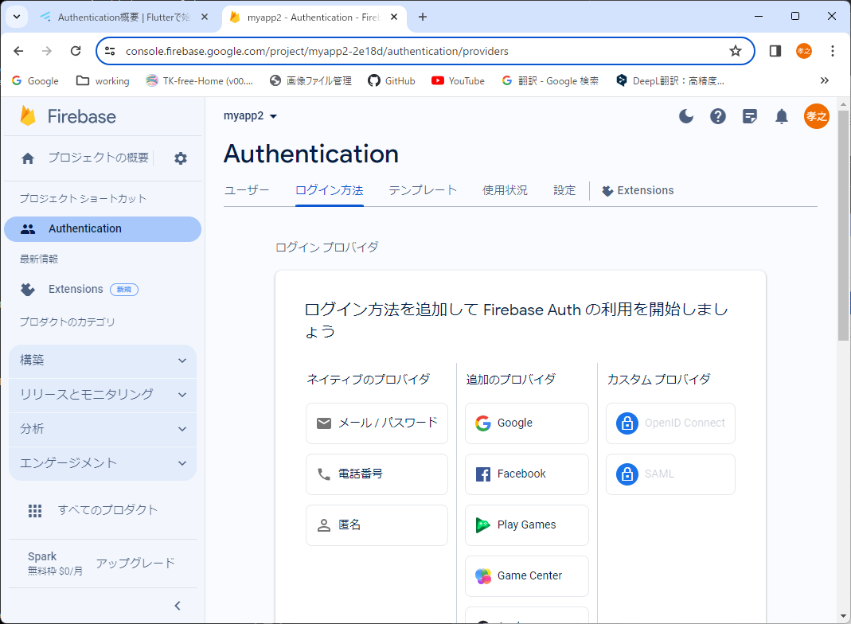

 | (2) | Flutterプロジェクト作成・設定
 |  | Flutterプロジェクト作成 ・任意の空フォルダにプロジェクトを作成します。コマンド：「flutter create [任意のプロジェクト名]」

①「プロジェクトの概要」を選択します。
②「ウェブ」を選択します。
①「<script>タグを使用する」を選択します。
②「コピーアイコン」をクリックします。
 |  | Webアプリ用セットアップ
 |  | 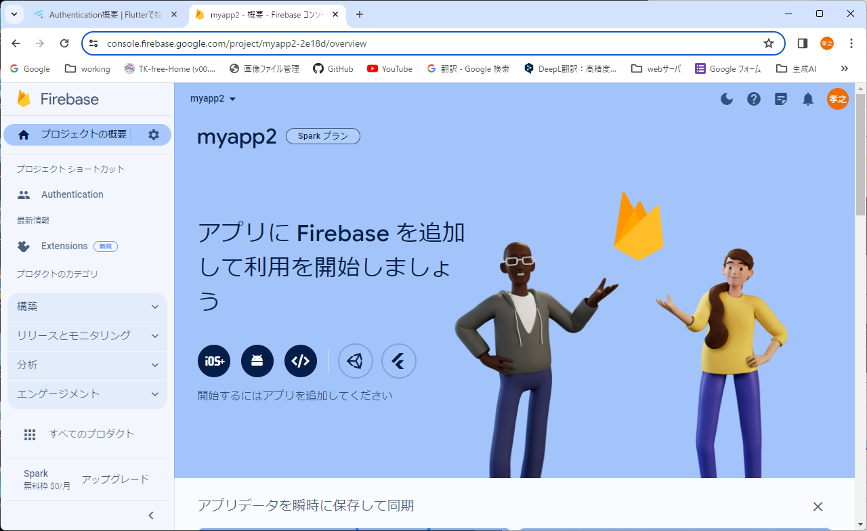
 |  | 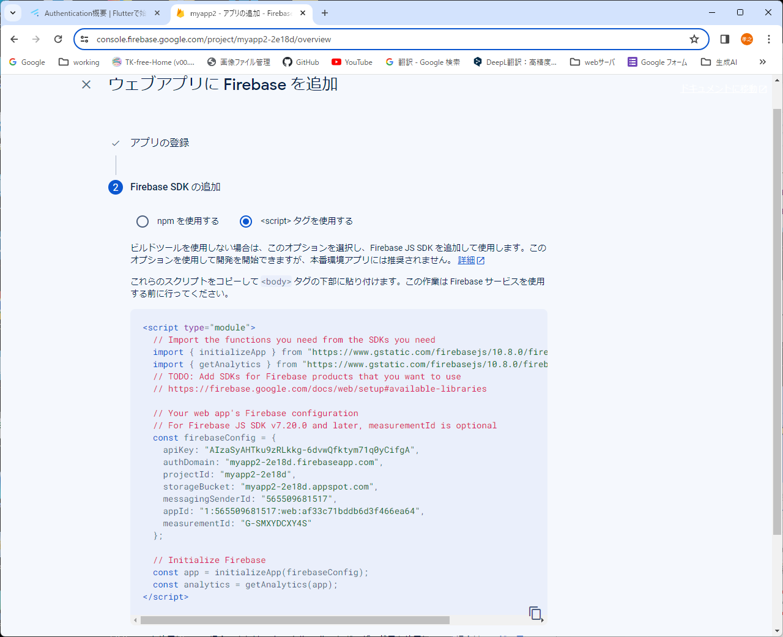
①<body>タグに囲まれた部分を選択して右クリックメニューから貼り付けます。
② ①で貼り付けた下に「<script src="main.dart.js" type="application/javascript"></script>
」を追記します。
 |  | 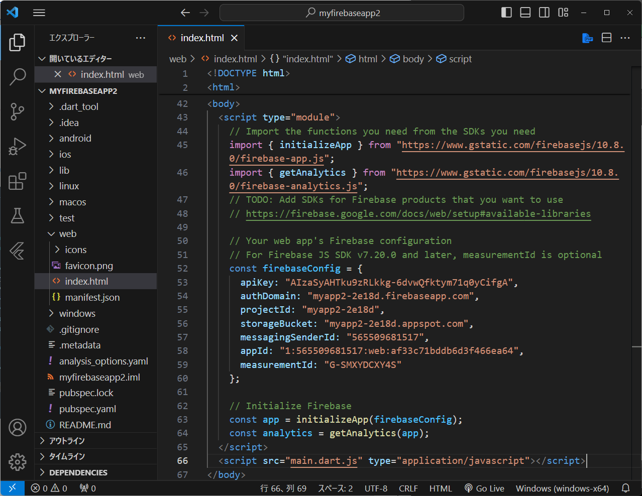

 | (3) | ログイン機能を実装してみる
 |  | Authentication用ライブラリをインストール
 |  | Node.jsをインストールします Url:https://nodejs.org/en
①最新のLTS版をクリックします。
 |  | 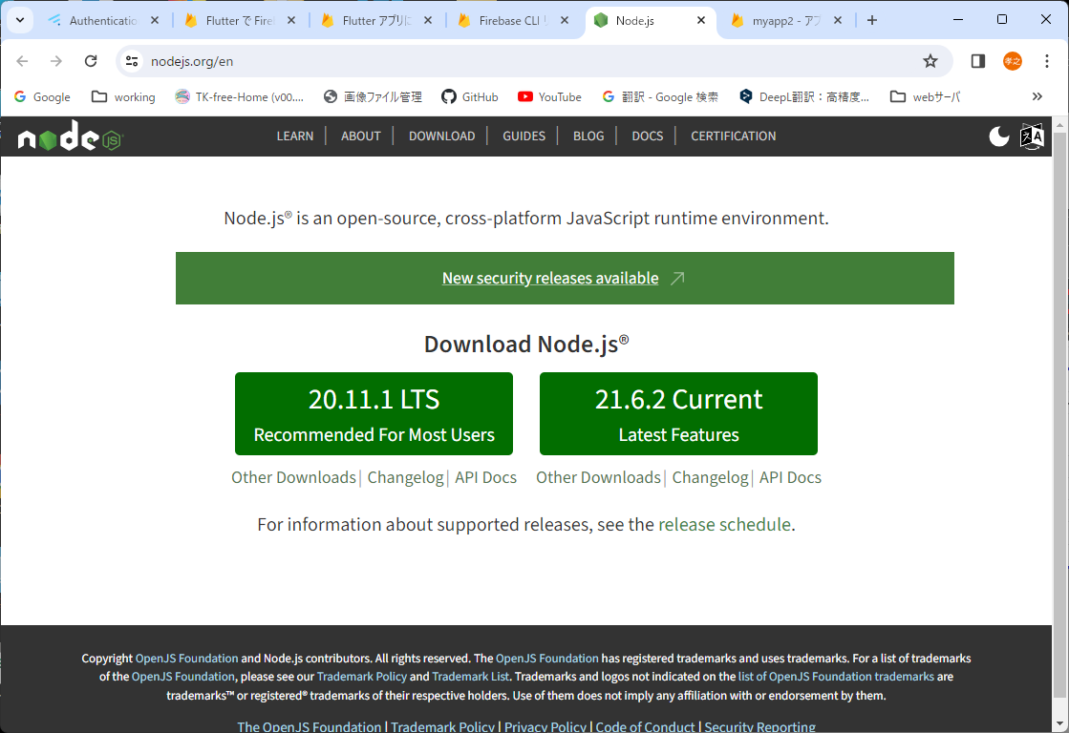
 |  | Firebase CLI をインストールします PowerShallを起動し、インストールコマンドを入力します。
Firebae CLIをインストールします。
「npm install -g firebase-tools」
Firebaeにログインします。
「firebase login」
Firebaeプロジェクト一覧を取得します。
「firebase projects:list」
「dart pub global activate flutterfire_cli」を実行します。
①cdコマンドでFlutterプロジェクトのディレクトリに移動します。
②「flutterfire configure」を実行します。
③上下ボタンでプロジェクトを選択しEnterを入力します。
③上下ボタンで「web」を選択しEnterを入力します。
①pubspec.yamlを選択し、ファイルを開きます。
②dependenciesに追記します。
firebase_core: ^2.25.4
firebase_auth: ^4.17.4
※最新のバージョンに設定するのが望ましい
 |  | 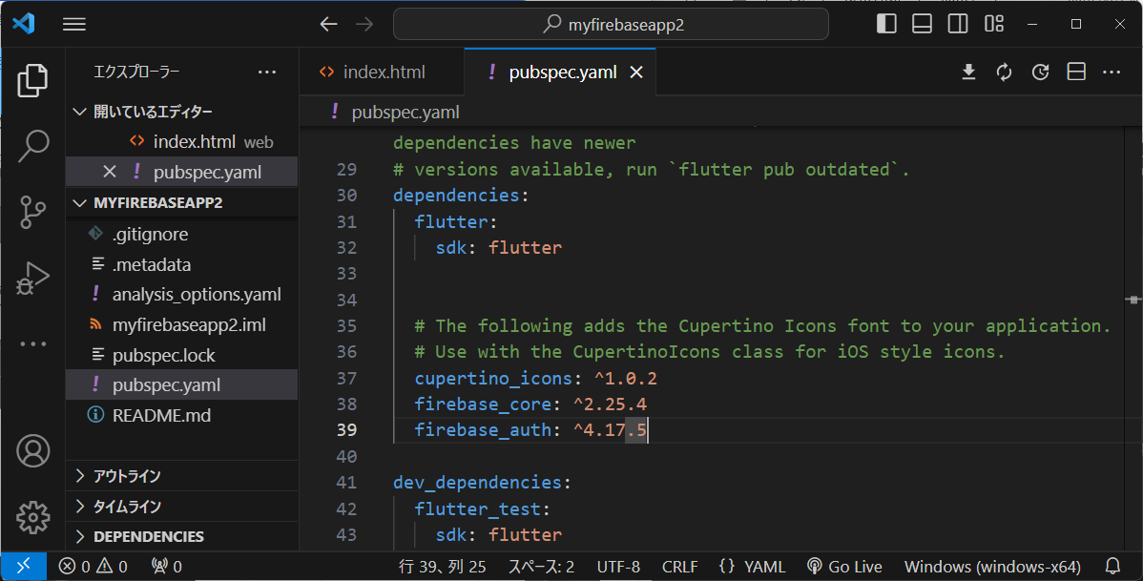

①追記します。
②追記します。
違いなし
 |  | ユーザー登録機能を実装
 |  | 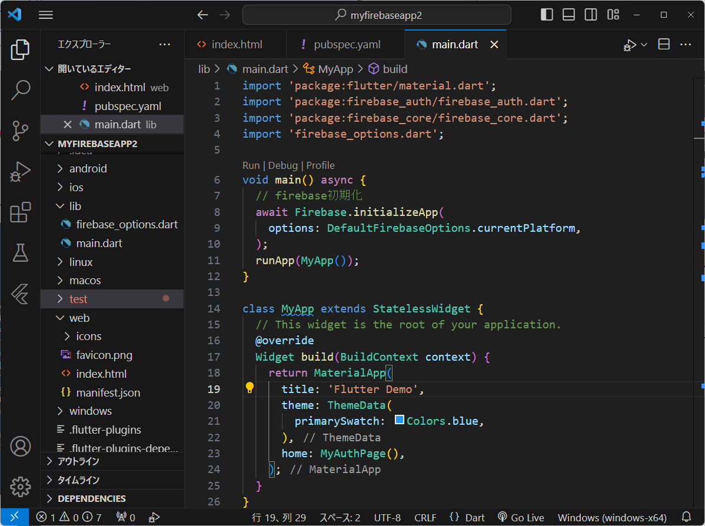
 |  | 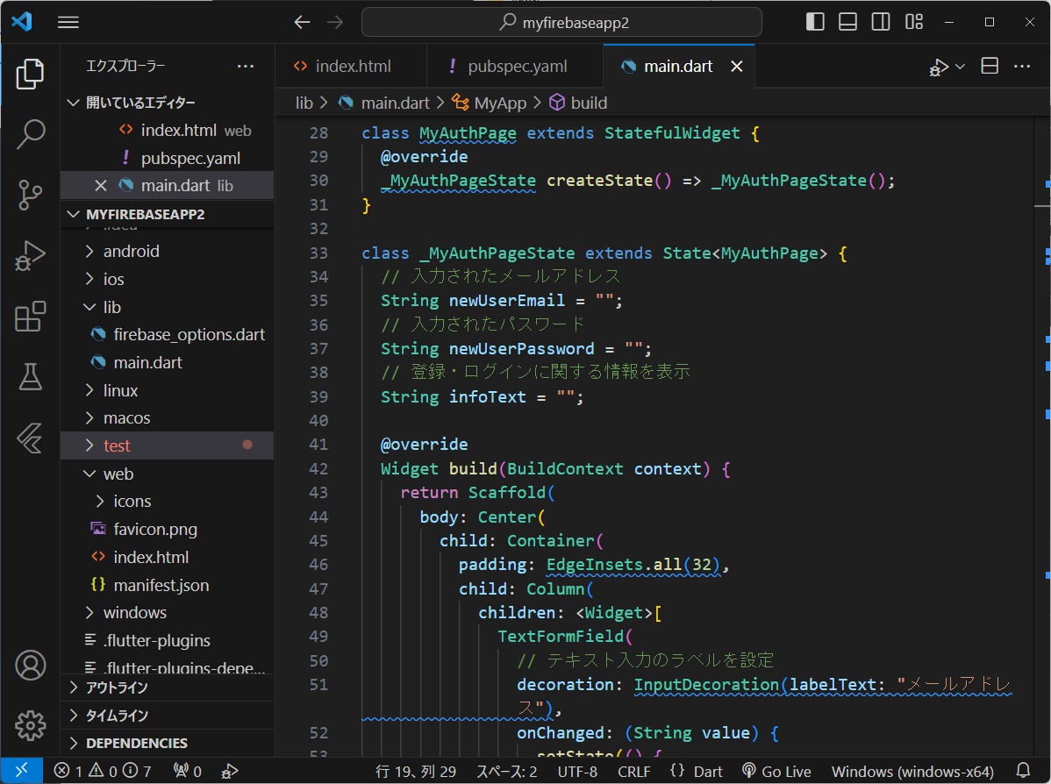
違いなし
 |  | 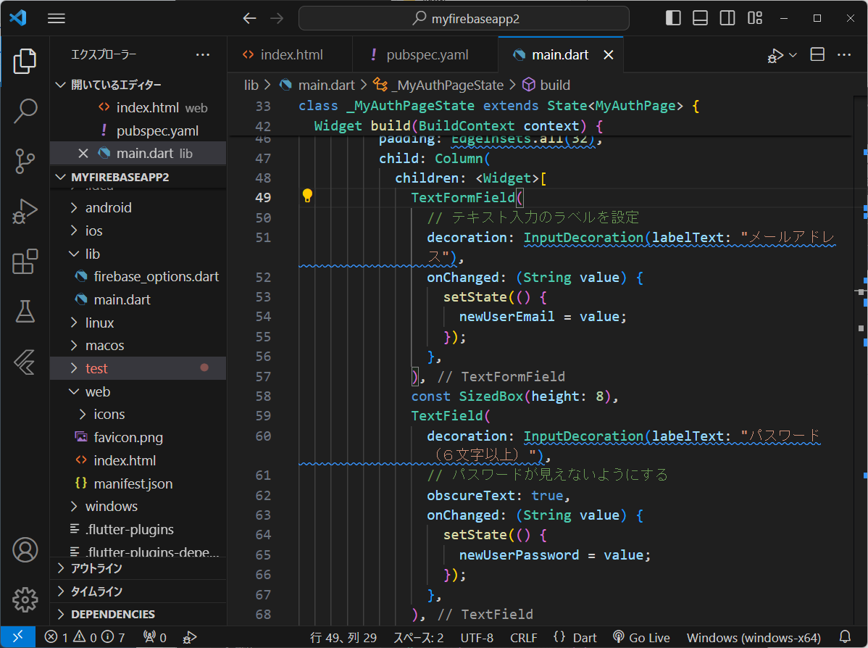
違いなし
 |  | 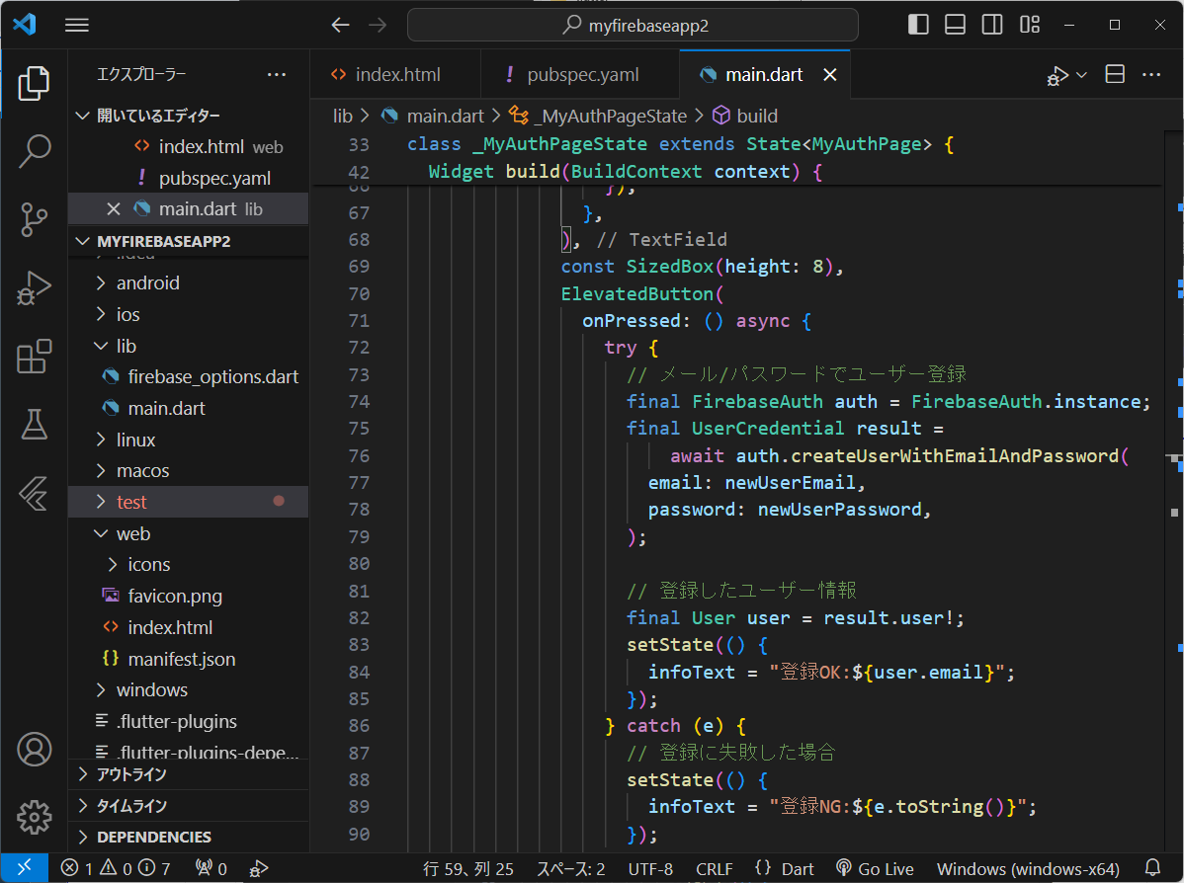
違いなし
 |  | 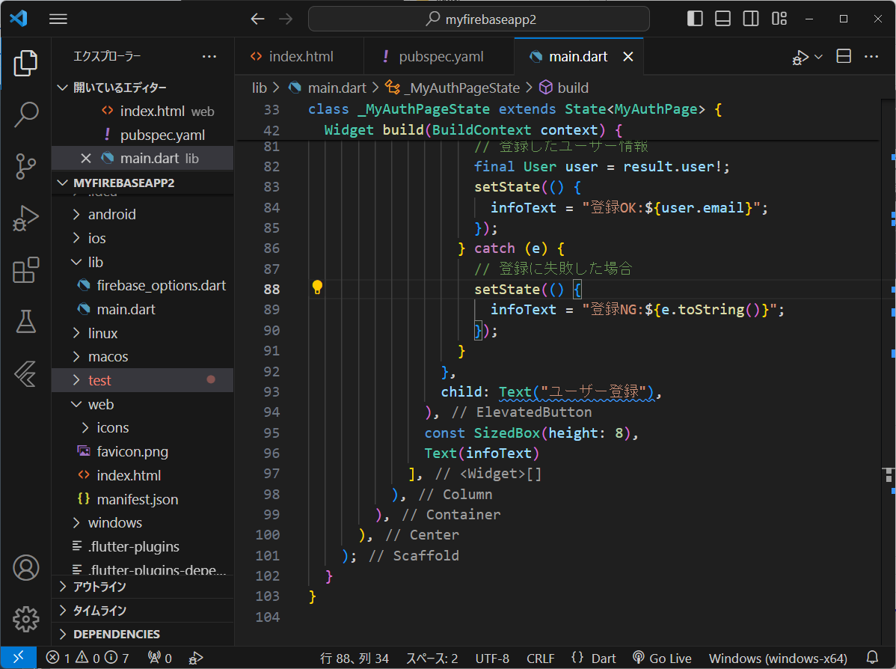
①デバイスの選択をクリックします。
②「Chrome」を選択します。
 |  | 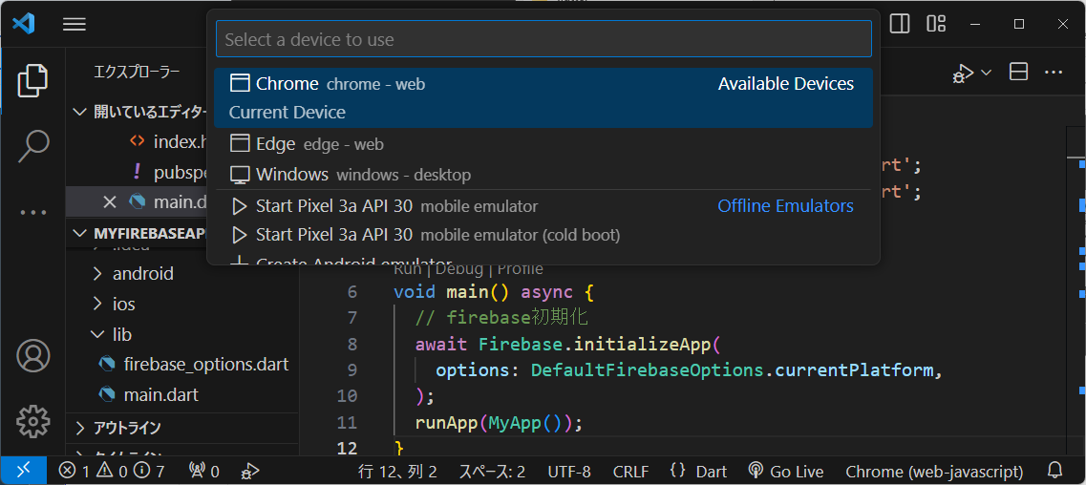
①実行リストをクリックします。
②「Run Without Debugging」をクリックします。
 |  | 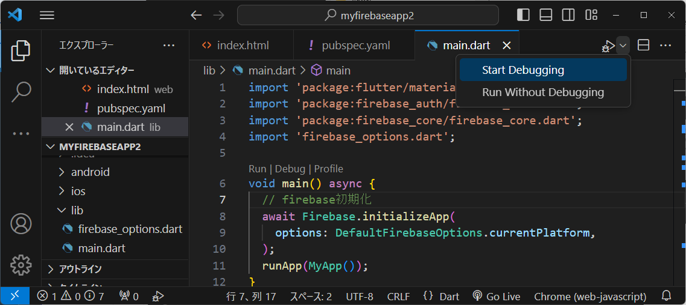
ログイン画面が表示されます。
デタラメなメールアドレスとパスワードを入力して、「ユーザー登録」ボタンをクリックします。
 |  | 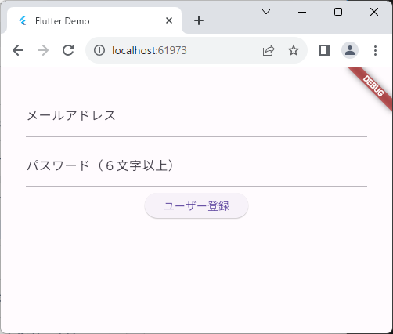
「登録OK」が表示されます。
 |  | 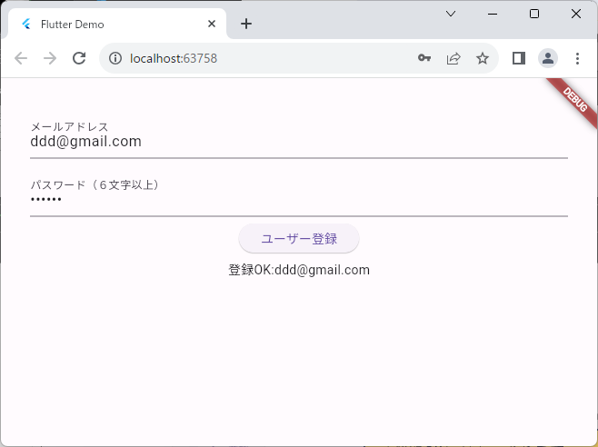
①「Authentication」を選択します。
「ユーザー」を選択します。
登録したユーザー情報が追加されています。
 |  | 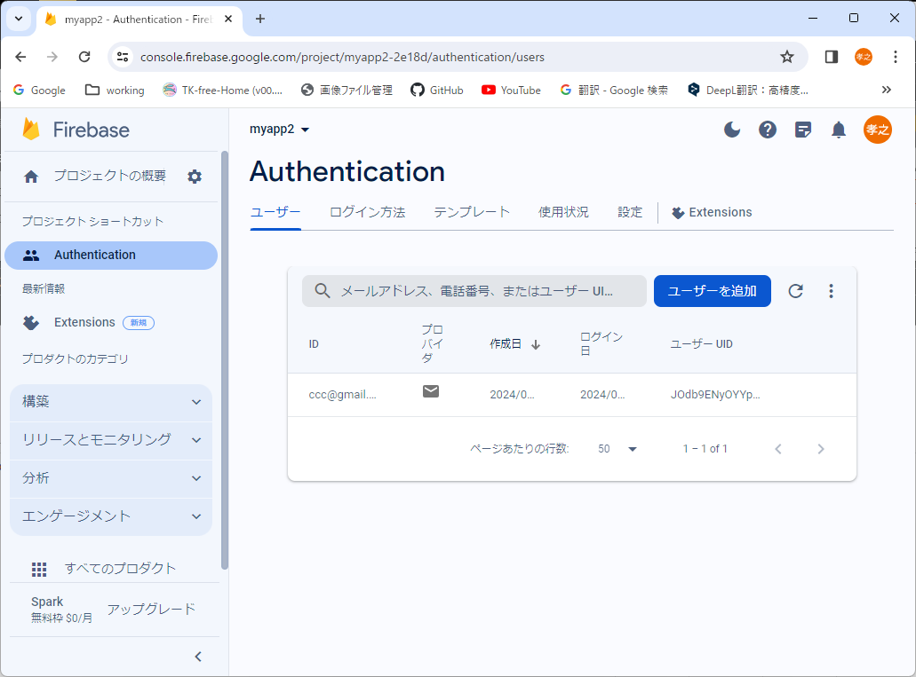 「https://console.firebase.google.com/」からプロジェクトを選択します。
 |  | 以上でAuthenticationの実装は完了です。

